レイアウト
画面仕様 |  | システム名 | ユースケースグループ |  | ユースケース | 作成者 | 作成日 | 更新者 | 更新日
 |  | 航空チケット予約システム | 共通業務 |  | 共通業務 | 電電 太郎 | 2014-01-01

画面名 | ヘッダ画面 |  | 画面ID | A002

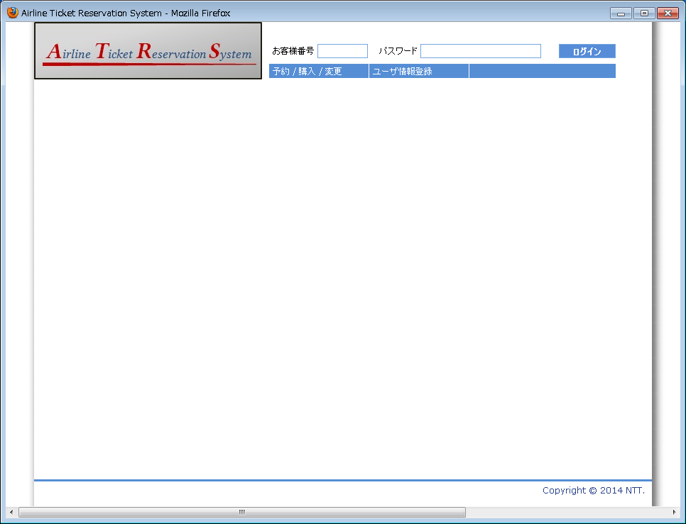

5
1
2

ヘッダ画面
（全画面にインクルードされている）

画面名 | ヘッダ画面(予約/購入/変更メニュー) |  | 画面ID | A002

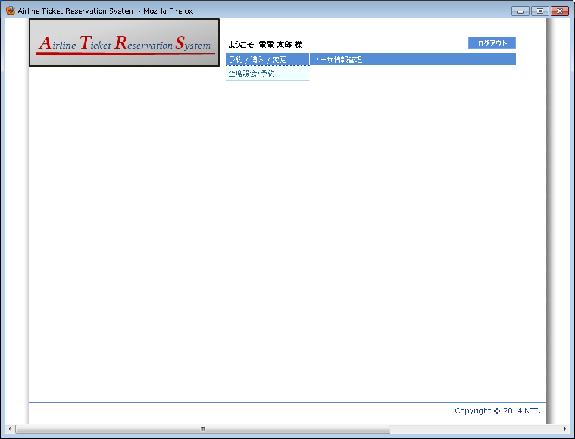

4

3

画面名 | ヘッダ画面(ログイン済み) |  | 画面ID | A002

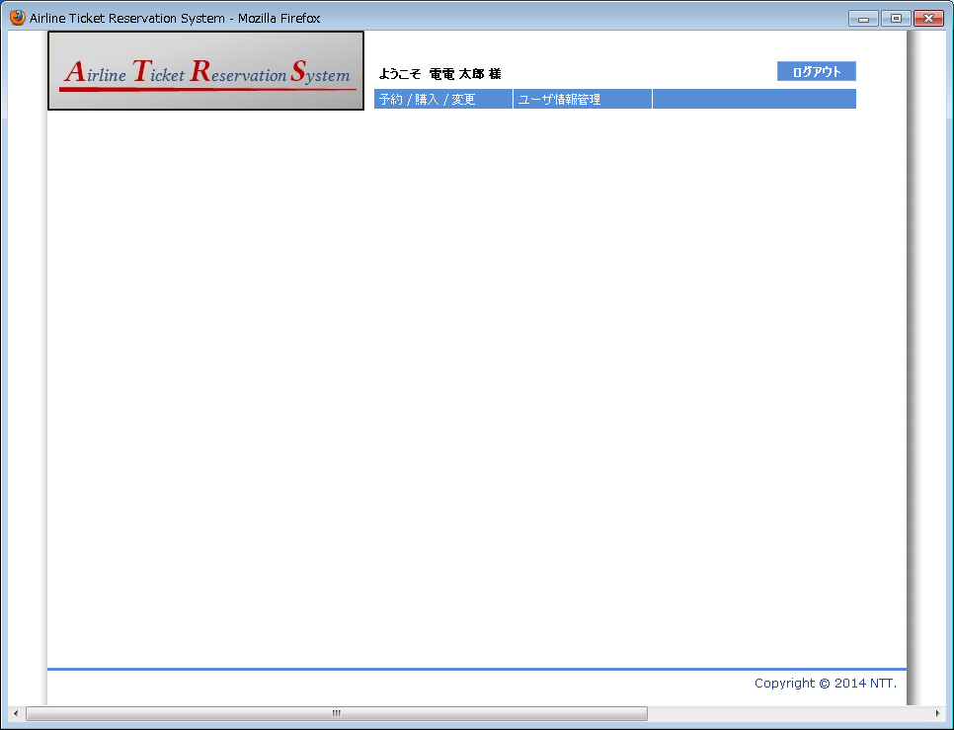

6

